2. 히트포인트
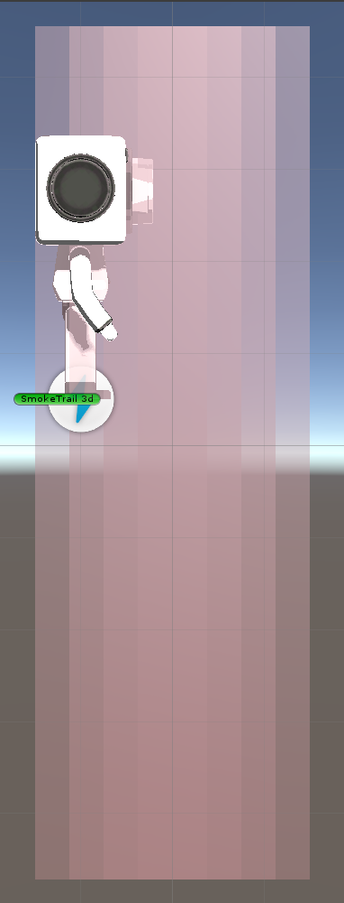
1. 히트포인트
 | 1.1. 작성 의도
 | - 리듬게임 장르에 맞게 노래의 타이밍에 맞게 컨트롤 할 수 있게 하는 가이드라인 '히트포인트'에 대한 정의와 기능을 설명한다.

 | 1.2. 히트포인트란?
 | - 음악에 맞춰 다가오는 장애물을 리듬에 맞춰 피하기 위한 가이드라인 or 기준선

 | 1.3. 히트포인트 설명
 | - '플레이어 데이터 테이블' 문서의 '히트포인트' 데이터 값 참고
 | - 히트포인트에는 랭크시스템이 엮여 판정 기준에 따라 Perfact / Great / Good / Miss 를 구분할 예정
 | - 히트포인트는 Trigger로 Collision 감지
 | - 조작요소는 'HitPoint'를 통해 조작 기능 활성화를 판단

 | ■ 히트포인트 판정 범위 세부설명
 | - 플레이어 히트포인트 판정 범위 설명

1
2
3
 |  | - 이미지 설명
 |  | INDEX | 이름 | 설명 |  |  | 블록 사이즈값 | 실제 판정 인정 수치값
 |  | 1 | PERFECT | - 가장 정확한 타이밍에 입력 시 나오는 판정 - 입력 시 콤보 스택 1 스택 추가 - 최종 결과계산식에서 PERFECT 1회당 1의 값으로 계산 |  |  | 0.5 | 0.5


 |  | 2 | GREAT | - PERFECT판정보다 늦거나 빠른 타이밍 / GREAT판정값에 정확한 타이밍에 입력 시 나오는 판정 - 입력 시 콤보 스택 1 스택 추가 - 최종 결과계산식에서 GREAT 1회당 1의 값으로 계산 |  |  | 0.667 | 0.0835

 |  | 3 | GOOD | - GREAT판정과 겹치는 판정 / MISS판정과 함께 겹치는 판정 / GOOD판정값에 정확한 타이밍에 입력 시 나오는 판정 - 입력 시 콤보 스택 1 스택 추가 - 최종 결과계산식에서 GOOD 1회당 1의 값으로 계산 |  |  | 0.833 | 0.083

 |  | 4 | LATE MISS | - 타이밍을 완전히 놓쳐 PERFECT, GREAT, GOOD판정들을 지나쳐버린 경우 - MISS 판정 시 : HP 1 감소 and 콤보 초기화 - 최종 결과계산식에서 MISS 1회당 1의 값으로 계산 |  |  | 1 | 0.0835

4
5
 |  | 5 | EARLY MISS | - 타이밍을 완전히 놓쳐 아직 범위에 안 왔는데 입력키를 눌러버린 경우 나오는 판정 - MISS 판정 시 : 콤보 초기화 - 최종 결과계산식에서 MISS 1회당 1의 값으로 계산

 | - 히트포인트 배치위치
 | → 플레이어 바로 앞, 플레이어 콜라이더와 충돌판정이 이뤄지지 않는 바로 앞에 5가지의 판정을 가진 히트포인트 배치

 | ■ 히트포인트 판정 기준
 | - EARLY MISS 기준 - | - LATE MISS 기준 - |  |  | - GOOD 기준 - | - GREAT 기준 - |  |  | - PREFECT 기준 -
 | 1. MISS 구간과 범위 밖에 걸치게 되는 경우 | 1. MISS 구간과 범위 밖에 걸치게 되는 경우 |  |  | 1. GOOD 구간과 MISS 구간에 둘 다 들어오는 경우 | 1. GREAT 구간에 완전히 일치하게 |  |  | 1. PERFECT 구간에 완전히 일치하게

장애물
장애물
장애물
장애물
장애물

 | 2. MISS 구간에 완전히 들어오는 경우 | 2. MISS 구간에 완전히 들어오는 경우 |  |  | 2. GOOD 구간과 MISS 구간에 둘 다 들어오는 경우 | 2. GREAT 구간에 완전히 일치하게 |  |  | 2. GREAT 구간과 PERFECT 구간에 둘 다 들어오는 경우
장애물
장애물
장애물
장애물
장애물

 |  |  |  |  | 3. GOOD 구간에 완전히 일치하게 | 3. GOOD 구간과 GREAT 구간에 둘 다 들어오는 경우 |  |  | 2. GREAT 구간과 PERFECT 구간에 둘 다 들어오는 경우
장애물
장애물
장애물

 |  |  |  |  | 4. GOOD 구간에 완전히 일치하게 | 4. GOOD 구간과 GREAT 구간에 둘 다 들어오는 경우
장애물
장애물

 | - 판정기준 기획의도
 | 1. 판정기준 비율을 GOOD > GREAT > MISS > PERFECT 순으로 판정기준 비율을 차지
 | 2. GOOD를 판정기준 비율을 제일 많이 준 이유 → MISS와 GREAT에서 PERFECT까지의 판정 2가지 분류로 나눴을때 두 분류의 중간값을 통해 두 분류가 주는 달성감을 더욱 강조하기 위함

 | ■ 히트포인트 판정 동작원리

 | - 장애물(노트)와의 싱크를 판정범위와의 거리로 판단

 | - 동작원리
 | 1. 히트포인트는 단순히 맵에 배치된 장애물 오브젝트와의 거리로 판정을 계산
 | 2. 장애물이 히트포인트 범위내에 들어오는 경우 해당 오브젝트와 히트포인트 오브젝트의 5가지 범위와의 거리를 계산하여 판정 결과 도출

 | - 문제점
 | 1. 노래의 싱크 문제
 | 1-1. 플레이어의 움직임은 해당 스테이지 배경음악의 BPM을 Velocity값으로 가짐
 | 1-2. 마찬가지로 히트포인트도 같은 속도로 이동
 | 1-3. 플레이어의 움직임 자체가 노래와 이미 싱크가 맞는 상태를 띔

 | 2. 판정 정확도 문제
 | 2-1. 보통의 리듬게임은 노래에 맞게 제작된 노트의 생성 좌표와 내려오는 타이밍을 계산하여 싱크를 맞춰 판정에 대한 +-ms를 계산하여 판정으로 둔다
 | 2-2. 플레이어가 BPM에 맞춰 이동하기 때문에 위에서 작성한 판정 기준에 대하여 거리값을 통한 연산을 통해 판정 도출

 | ■ 인게임 제작 이미지

